Лист1
    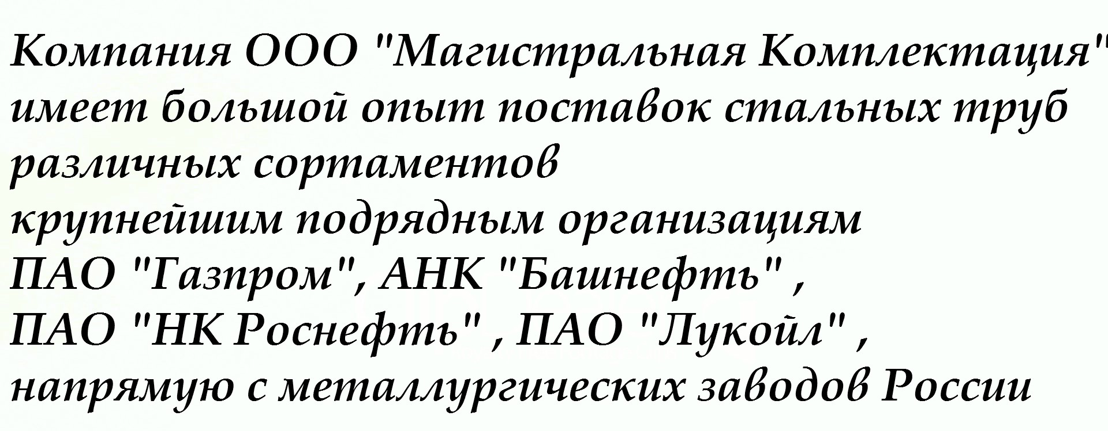 
  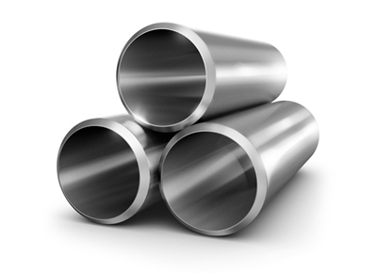
Диаметр | Стенка | Шов | ГОСТ сталь | Изоляция | Кол-во | Цены с НДС | Год | Местоположение

57 | 3,,5 | э/с | ст10 |  | 58.793 | 35000 | 2011г. | Оренбургская обл.

57 | 4 | б/ш | ст20 | ВУС | 5.51 | 43000 | 2013г. | Оренбургская обл.

73 | 5.5 | э/с | ст.22гю |  | 500 | 24000 | 2017, 2 сорт | Костромская обл

89 | 6.5 | э/с | ст.22ГЮ |  | 200 | 30000 | 2017г. 2 сорт | Костромская обл.
102 | 6.5 | э/с | ст.22ГЮ |  | 200 | 32500 | 2017г. 2сорт | Костромская обл.

108 | 12 | б/ш | ст20 | ВУС | 220.12 | 36500 | Mar-13 | Оренбургская обл.

114 | 6,4-7,4 | э/с | ст.22ГЮ |  | 500 | 37500 | 2017г 2 сорт | Костромская обл.

114 | 8 | б/ш | ст20 |  | 7.583 | 41000 | 2012г. | Оренбургская обл.

146 | 7-7,7-8,5 | э/с | ст.22гю |  | 400 | 38000 | 2017г. 2 сорт | Костромская обл.
168 | 6 | б/ш | ст.20 | ВУС | 5.42 | 41000 | 2013г | Оренбургская обл.
168 | 8--9 | э/с | ст.22ГЮ |  | 300 | 37000 | 2017г. 2 сорт | Костромская обл.

178 | 9 | э/с | ст.22ГЮ |  | 500 | 28000 | 2017 г 2 сорт | Костромская обл.

219 | 8 | б/ш | 09г2с |  | 100 | 56000 | 2017г. | Самара

219 | 8 | б/ш | 13ХФА |  | 115 | 60000 | 2017г. | Самара

273 | 9 | б/ш | 09г2с |  | 40 | 49500 | 2015г. | Новый Уренгой
273 | 10 | б/ш | ст.20. г. 8732 | ВУС | 10 | 43000 | 2011г. | Оренбургская обл.

325 | 8 | э/с | 09г2с |  | 100 | 44000 | 2017г. | Нов. Уренгой
530 | 8 | э/с | 09г2с |  | 85 | 33000 | 2009г. | Нов. Уренгой
530 | 8 | э/с | 09г2с |  | 30 | 36500 | 2014-2015г. | Новый Уренгой
530 | 10 | э/с | к60 | ВУС | 8 | 46000 | 2010 | Уренгой
720 | 8 | э/с |  | ВУС | 20 | 45000 | 2015г. | Нов. Уренгой
1020 | 11 | э/с с п.шв. | 17г1су | ВУС | 900 | 36000 | 2011г. | Москва
1020 | 11 | э/с | 17г1су | ВУС | 400 | 38000 | 2011г. | Москва
1020 | 16 |  | 17г1су | ВУС | 1700 | 39000 | 2011 | Москва
1420 | 15 |  | 17г1су |  | 6 | 40000 | 2013 | Нижневартовск
1420 | 18.7 | пш | к60 | ВУС | 40 | 31000 | 2009 | Новый Уренгой
Труба толстостенная
325 | 14 | б/ш |  | анткр/п | 1000 | 37000 | 2014 | Симферополь
508 | 31.3 |  | К60 | ВУС | 5 шт | 40000 | 2014 | Анапа

812 | 39.8 |  | К60 | ВУС | 1 шт | 40000 | 2014 | Анапа

1220 | 22.7 |  | К60 | ВУС | 2 шт | 40000 | 2014 | Анапа

1220 | 33 |  | К60 | ВУС | 5 шт | 40000 | 2014 | Анапа

1420 | 21.6 |  | К60 | ВУС | 3 шт | 40000 | 2014 | Анапа

